Hoja1
Función definida por el usuario: Calculo de la distancia entre 2 puntos en el espacio
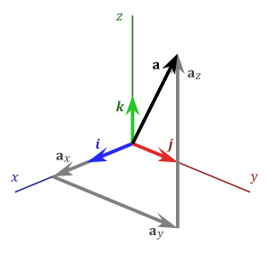

 | X |  | Y |  | Z
Coordenadas Punto 1 | X1 (arg1) | 1 | Y1 (arg2) | 2 | Z1 (arg3) | 2
Coordenadas Punto 2 | X2 (arg4) | 3 | Y2 (arg5) | 4 | Z2 (arg6) | 4
Distancia | 3.46

